Visio 資料視覺化工具
交互功能流程圖 - 資料視覺化工具
三個簡單的步驟就能用您的資料建立流程圖。


 | 1 | 新增流程資料 使用此 Excel 範本將流程資料新增至 標題為「程序圖」的工作表。

 | 2 | 匯出至 Visio 選取「程序圖」工作表中的 [表格]，以查看 [表格工具] [設計] 索引標籤。按一下 [匯出] 選項，然後按一下 [匯出表格至 Visio 圖表] 來建立 Visio 圖表。

 | 3 | 取得圖表 Visio 會建立圖形及連接器，並自動為您完成版面配置！

程序圖說明 >

 |  | 注意：此功能僅適用於 Visio Pro for O365。如果您沒有安裝 Visio Pro，就無法使用 [匯出表格至 Visio 圖表] 選項。

程序圖說明
交互功能流程圖 - 資料視覺化工具
此工作表將協助您了解程序圖中各資料欄代表的意義。

程序步驟識別碼
此欄中的值應能唯一識別您的程序步驟，例如 1、2、3… 或 P100、P200、P300… 此為必要欄位。

程序步驟說明
在此欄新增簡要的程序步驟說明。此說明會在 Visio 中顯示為程序步驟的圖形文字。
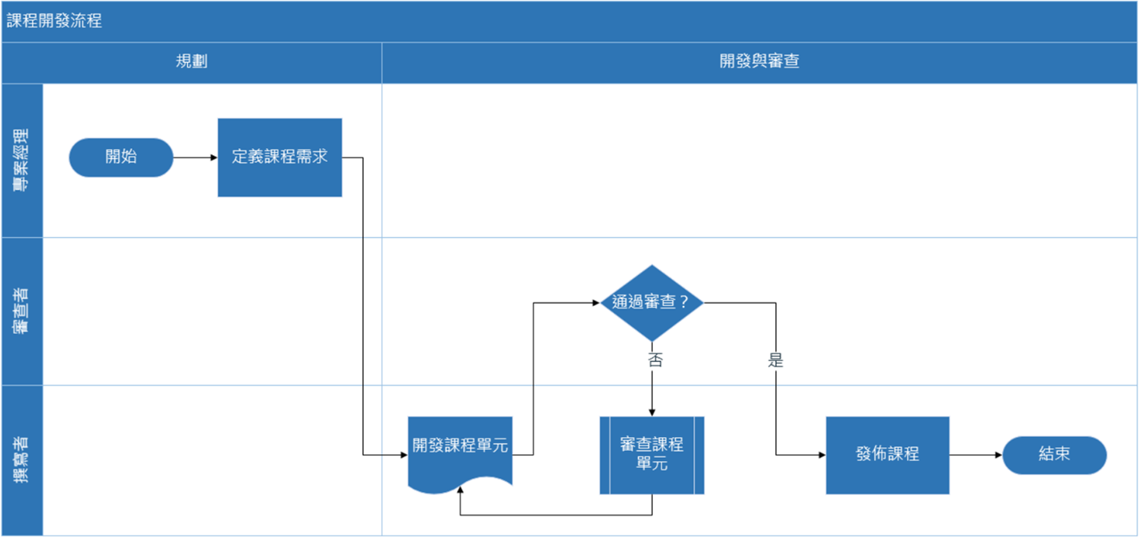
後續步驟識別碼
在此欄新增後續步驟的「程序步驟識別碼」。 附註：如果任何程序步驟有多個後續步驟，則應以逗號分隔值表示，例如，"2,3" 或 "P200,P300"。

連接器標籤
在此欄為任何程序步驟的向外連接器新增連接器文字。 附註：程序中多個後續步驟的標籤應以逗號分隔值表示，例如「是,否」，並與其向外步驟的順序相同。

圖形類型
在此欄新增圖形類型關鍵字。此欄包含 Visio 中所有可用流程圖圖形的清單。 建議：從下拉式清單的可用值中選取圖形類別值。

功能
在此欄新增每個程序步驟所屬的功能或區隔線。

開始使用 >
階段
在此欄新增每個程序步驟所屬的階段。

中繼資料 / 計量資料
其餘的欄為程序步驟的計量/中繼資料欄。您可以新增任何數量的額外欄數。

Visio Pro 試用版
立即試用
想試試看這個功能嗎？
立即下載 Visio Pro for Office 365 試用版！

